07 Hreflang
Source: Screaming Frog | Retour à la checklist
Reco
Lorsque l'on se trouve sur une page comme https://www.holiseum.com/services/conseiller que l'on soit en langue FR ou EN, l'URL ne change pas :

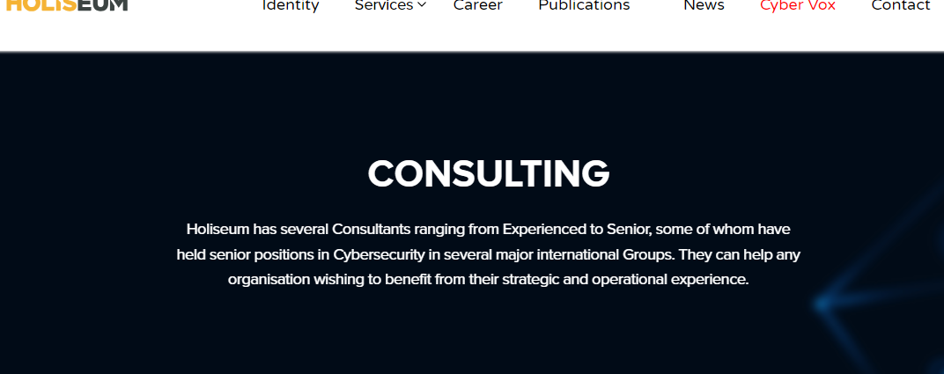
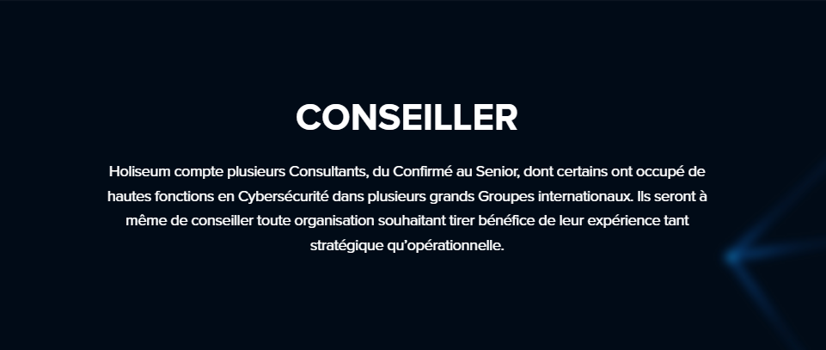

1. Il faut que l'URL pour le FR reste https://www.holiseum.com/services/conseiller
2. Le contenu en anglais doit correspondre à une URL dédiée, par exemple : https://www.holiseum.com/services/advisor
3. Les deux pages (FR et EN) doivent avoir dans leur section head la balise hreflang suivante permettant d'indiquer aux moteurs de recherche les langues et correspondances entre les deux pages :
<link rel="alternate" href="https://www.holiseum.com/services/conseiller" hreflang="fr" /> <link rel="alternate" href="https://www.holiseum.com/services/advisor" hreflang="en" />

09 Balises h1
Source: Page Source Code | Retour à la checklist
Reco : | Pages avec balise h1 manquante
Ajoutez sur chaque page une balise h1 correspondant au titre principal de la page : | https://www.holiseum.com/services/investiguer
 | https://www.holiseum.com/contact
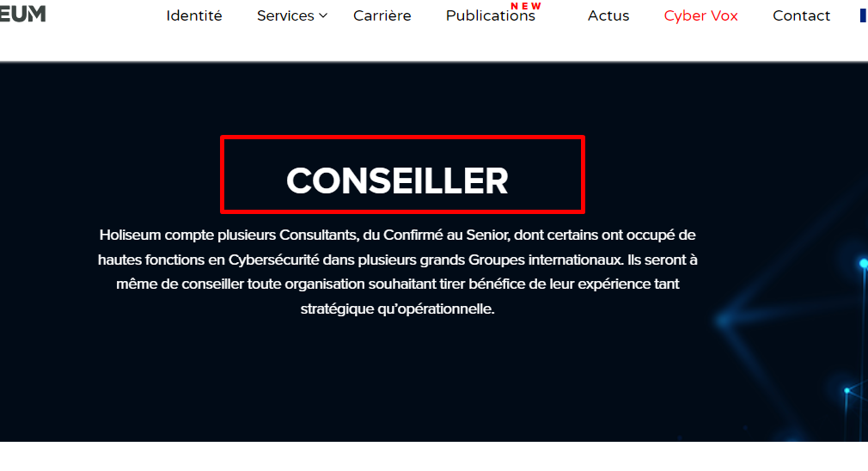
 | https://www.holiseum.com/services
 | https://www.holiseum.com/identite
 | https://www.holiseum.com/services/auditer
 | https://www.holiseum.com/livre-blanc/tir-a-blanc-de-ransomware
 | https://www.holiseum.com/publications
 | https://www.holiseum.com/services/conseiller
 | https://www.holiseum.com/services/securiser
 | https://www.holiseum.com/formations/securite-des-architectures-blockchain
 | https://www.holiseum.com/job/pentester-confirme
 | https://www.holiseum.com/formations/radio-logicielle-sdr-pour-laudit
 | https://www.holiseum.com/services/auditer/audit-360
 | https://www.holiseum.com/formations/securite-des-reseaux-sans-fil-iot
 | https://www.holiseum.com/job/pmo-pentests-audits-ssi-h-f
 | https://www.holiseum.com/formations/seminaire-pratique-en-cybersecurite-industrielle-attaques-et-parades
 | https://www.holiseum.com/formations/cybersecurite-des-systemes-industriels
 | https://www.holiseum.com/livre-blanc/cybersecurite-maritime
 | https://www.holiseum.com/job/operateur-tir-a-blanc-de-ransomware-h-f
 | https://www.holiseum.com/job/appui-rssi-consultant-advisory-h-f
 | https://www.holiseum.com/category/flash-info
 | https://www.holiseum.com/category/event
 | https://www.holiseum.com/category/article
 | https://www.holiseum.com/category/communique-de-presse
 | https://www.holiseum.com/category/ils-parlent-de-nous

17 Gzip Compression
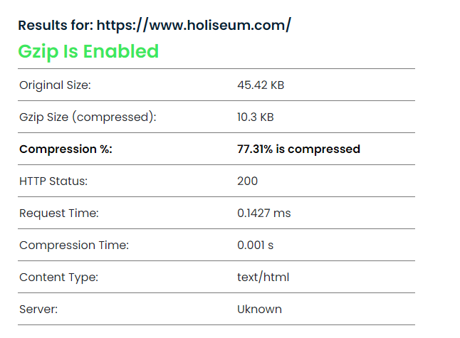
Source: https://www.giftofspeed.com/gzip-test/ | Retour à la checklist | Back to Checklist

25 Search Console
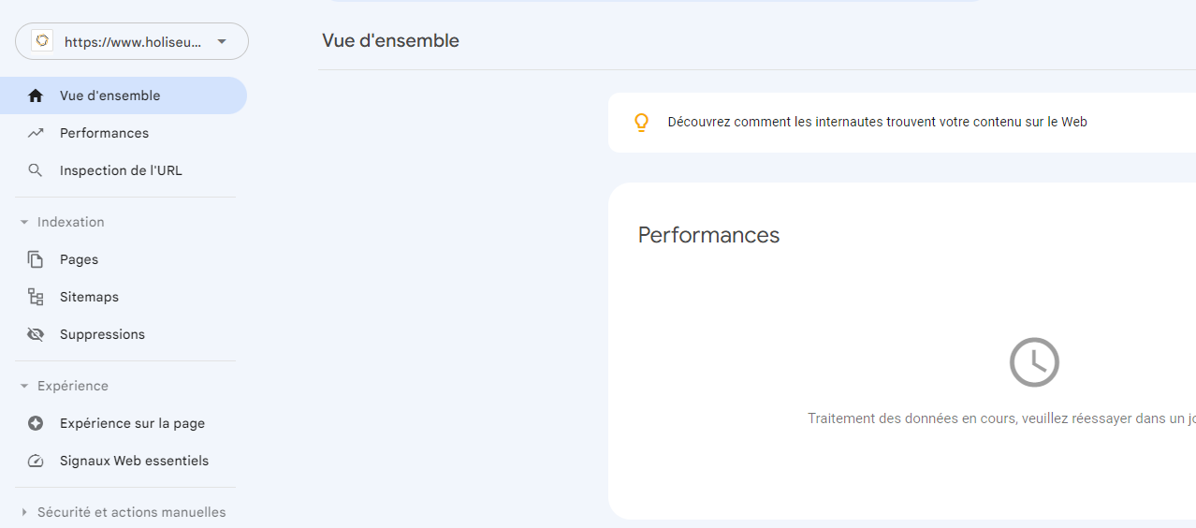
Retour à la checklist

